Análisis1
SPRINT 4

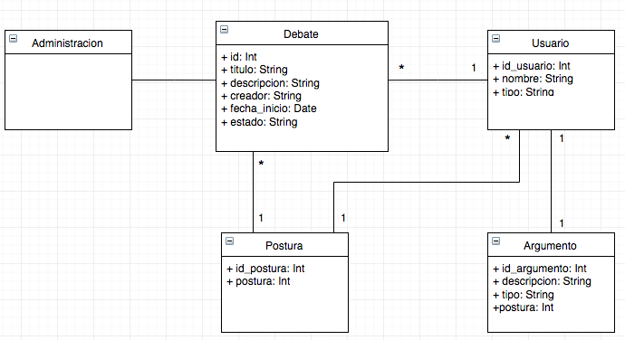
Caso de uso |  |  | Modelo Conceptual
Nombre | Rebatir
Actores | Participante
Proposito | publicar una respuesta a un argumento.
Resumen | Una vez ingresado a un debate y habiendo definido postura, el participante debe seleccionar el botón "Rebatir" que estará en todos los argumentos de la sección contraria a su postura. Luego para publicar la respuesta se debe seleccionar el botón "Publicar". |  |  | Respuesta _________ usuario argumento descripcion fecha
Precondicion | El participante tiene una postura y existen argumentos de otros usuarios
tipo | Primario, real
referencias cruzadas

Curso normal de los hechos
Acción de los actores |  | Respuesta del sistema
1. El usuario oprime el botón "Rebatir" en un argumento de la postura contraria |  | 2. El sistema desplegará un campo con entrada de texto
3. El usuario oprime el botón "publicar" |  | 4. El sistema guarda en la base de datos la respuesta definida por el usuario en el debate seleccionado. La ventana se actualiza con la nueva respuesta y deshabilita el botón "Rebatir"

Cursos alternativos
3. El usuario presiona el botón publicar sin escribir ningun texto en el campo de "Rebatir" |  | El sistema enviará un mensaje error indicando que no se puede publicar un argumento vacío.
1. El usuario oprime el botón "Rebatir" teniendo una respuesta en el mismo argumento |  | El sistema no desplegará el campo con la entrada de texto.

Análisis2
SPRINT 4
Contratos |  | Diagrama de Secuencia
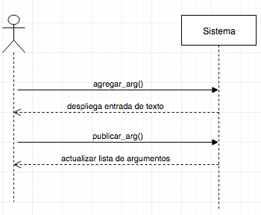
nombre | agregar_arg()
responsabilidades | Solicitar el despliegue de la entrada de texto
tipo | Sistema
referencias cruzadas
notas
excepciones
salida
precondiciones | El sistema conoce el id del usuario y debate El usuario ya tiene una postura definida
postcondiciones

nombre | publicar_arg()
responsabilidades | Capturar el argumento del usuario en un debate
tipo | Sistema
referencias cruzadas
notas
excepciones
salida
precondiciones
postcondiciones | (1) Se crea la instancia argumento
 |  | Diagrama de estados

Diseño
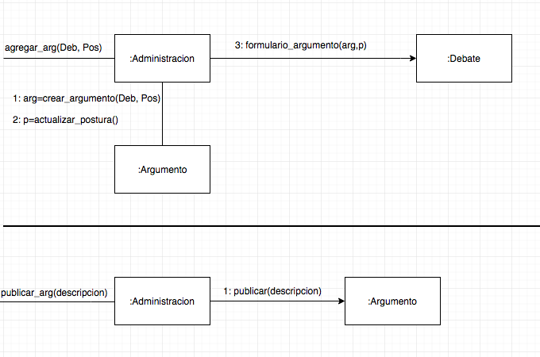
SPRINT 4

Diagrama de Colaboración

